Sheet1
No | Full Name | Position | Department | Signature | Note
1 | Vũ Hải Bằng | Chủ Tịch HĐQT | Ban TGĐ | 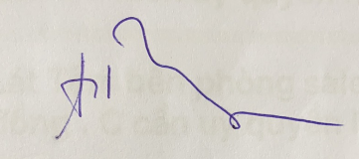
2 | Đỗ Thị Bạch Tuyết | Phó CT HĐQT | Ban TGĐ | 
3 | Trần Thị Thu Hàn | Tổng Giám Đốc | Ban TGĐ
4 | Nguyễn Thị Phượng | Phó TGĐ | Ban TGĐ
5 | Hà Đăng Chỉnh | Phó TGĐ | Ban TGĐ
6 | Ngô Quý Quỳnh | Trưởng Phòng | Phòng Kế Hoạch
7 | Trần Thanh Tuấn | Trưởng Phòng | Phòng IT | 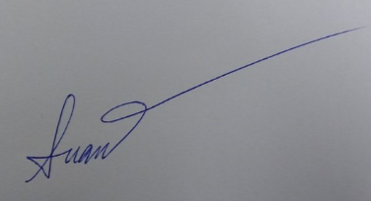
8 | Nguyễn Viết Trung | Trưởng Phòng | Phòng Nhân Sự
9 | Trần Văn Hiện | Phó Phòng | Phòng NLG
10 | Nguyễn Thị Việt | Trưởng Phòng | Kế Toán Woodsland
11 | Vũ Thế Kiên | Trưởng Phòng | Phòng Hành Chính
12 | Nguyễn Hữu Thuấn | Phó Phòng | Phòng Kinh Doanh 1
13 | Phạm Thị Thu Nga | Trưởng Phòng | Kế toán WL TQ
14 | Lê Ngọc Mai | Trưởng Phòng | Phòng Vật Tư
15 | Ngô Quốc Thi | GĐSX | NM NH

